상품제안서
우산아트 60 14K 컬러무지 멜빵 우산 | 상품코드: F13761

 |  |  |  |  |  |  | 02-412-0044 | www.easy1.co.kr
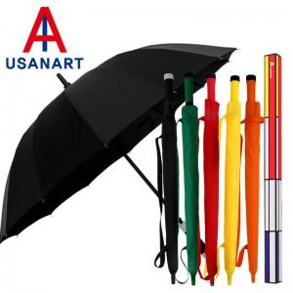

【상세/제작정보】 | 컬러전사인쇄가 가능한 우산

【인쇄/포장옵션】 | 실크, 원단인쇄 / 포장불가능

【공급단가】 | 수량 | 100~ | 300~ | 500~ | 1,000~ | 3,000~
*VAT별도 | 단가 | 7,400원 | 7,150원 | 6,870원 | 6,600원 | 6,430원

【상품 URL】 | https://dev.easy1.co.kr:443/src/goods_detail.php?gdno=13761

